TDSheet
МОО "ФРНК"
Оборотные средства за 2020 г.

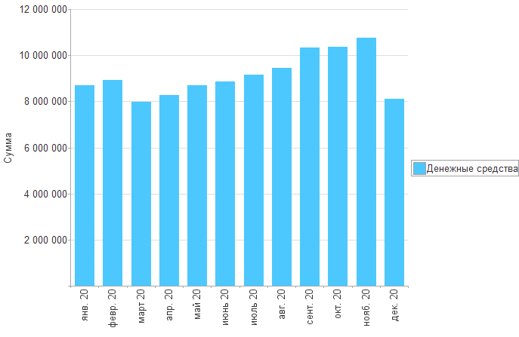

Раздел | янв. 20 | февр. 20 | март 20 | апр. 20 | май 20 | июнь 20 | июль 20 | авг. 20 | сент. 20 | окт. 20 | нояб. 20 | дек. 20

Денежные средства | 8,698,254 | 8,936,248 | 7,982,911 | 8,280,643 | 8,701,533 | 8,870,394 | 9,167,794 | 9,464,348 | 10,340,483 | 10,370,552 | 10,755,920 | 8,103,999
Итого | 8,698,254 | 8,936,248 | 7,982,911 | 8,280,643 | 8,701,533 | 8,870,394 | 9,167,794 | 9,464,348 | 10,340,483 | 10,370,552 | 10,755,920 | 8,103,999

